Graph 1
Graphique 1: taux de consommants par tranche d’âge et sexe au régime agricole.

 | Femmes | Hommes
0-4 ans | 0.0010430146988 | 0.0015185056441
05-9 ans | 0.0020934188146 | 0.0045359547953
10-14 ans | 0.0038120024495 | 0.0085228520802
15-19 ans | 0.014290451928 | 0.012337575352
20-24 ans | 0.027936543341 | 0.023981449781
25-29 ans | 0.038727298669 | 0.03398287371
30-34 ans | 0.058966074313 | 0.049233109393
35-39 ans | 0.079763383002 | 0.065409244673
40-44 ans | 0.11120559174 | 0.078949611035
45-49 ans | 0.13689064168 | 0.09120093097
50-54 ans | 0.16197173701 | 0.10393991584
55-59 ans | 0.17598383404 | 0.11985667053
60-64 ans | 0.19139253343 | 0.13016601431
65-69 ans | 0.21921786703 | 0.14185975661
70-74 ans | 0.26911619862 | 0.16424401222
75-79 ans | 0.32251925899 | 0.20408082357
80-84 ans | 0.38166128937 | 0.24660158952
85-89 ans | 0.43883871414 | 0.30018619888
plus de 90 ans | 0.45311644877 | 0.33756030324

Graph 2
Graphique 2 : Proportion de consommmants de psychotropes selon l'âge et le régime.

 | régime agricole | ensemble des régimes
0-19 ans | 0.006429002735 | 0.0072329624181
20-29 ans | 0.031176541701 | 0.035571577348
30-39 ans | 0.062481350637 | 0.071000737203
40-49 ans | 0.10175576409 | 0.12223726496
50-59 ans | 0.13494078278 | 0.16799149202
60-69 ans | 0.16573724246 | 0.19295548781
70-79 ans | 0.23981179171 | 0.24586160948
plus de 80 ans | 0.37047189912 | 0.3678668757

Graph 3
Graphique 3 : Taux brut de consommants de psychotropes pour les principales ALD et indice comparatif

 | Taux brut | Indice comparatif
Régime agricole | 15 | 100
ALD 12 - HTA | 35 | 112.34956625
ALD 5 - Insuffisance cardiaque | 34 | 112.46638457
ALD 8 - Diabète | 28 | 113.28941143
ALD 30 - Tumeurs | 30 | 116.57974673
ALD 13 - Maladie coronaire | 32 | 118.45229899
ALD 3 - Artériopathies | 33 | 120.37321433
ALD 14 - insuffisance respiratoire | 35 | 136.58277697
ALD 1 - AVC | 41 | 141.73513542
ALD 15 - Maladie d'Alzheimer | 55 | 149.98477921
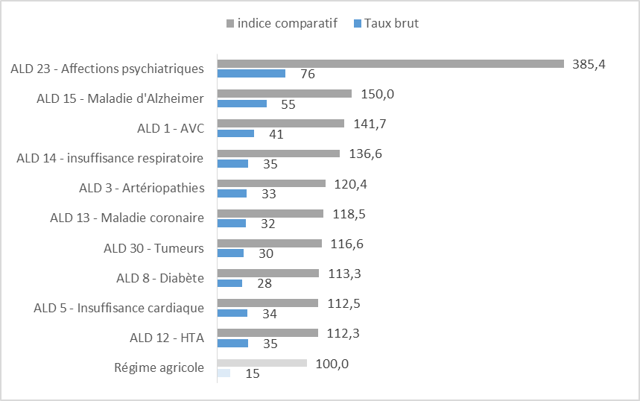

 | Taux brut | Indice comparatif
Régime agricole | 15 | 100
ALD 12 - HTA | 35 | 112.34956625
ALD 5 - Insuffisance cardiaque | 34 | 112.46638457
ALD 8 - Diabète | 28 | 113.28941143
ALD 30 - Tumeurs | 30 | 116.57974673
ALD 13 - Maladie coronaire | 32 | 118.45229899
ALD 3 - Artériopathies | 33 | 120.37321433
ALD 14 - insuffisance respiratoire | 35 | 136.58277697
ALD 1 - AVC | 41 | 141.73513542
ALD 15 - Maladie d'Alzheimer | 55 | 149.98477921
ALD 23 - Affections psychiatriques | 76 | 385.42351019

Graph 4
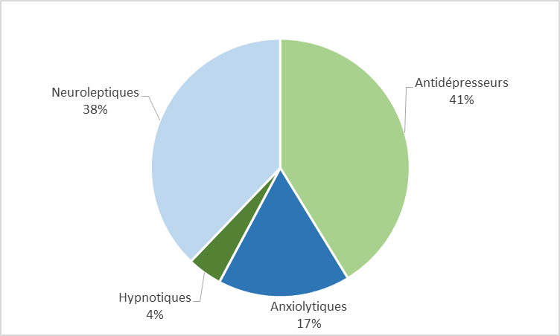
Graphique 4: Répartition des montants remboursés en 2017 au régime agricole

Graph 5
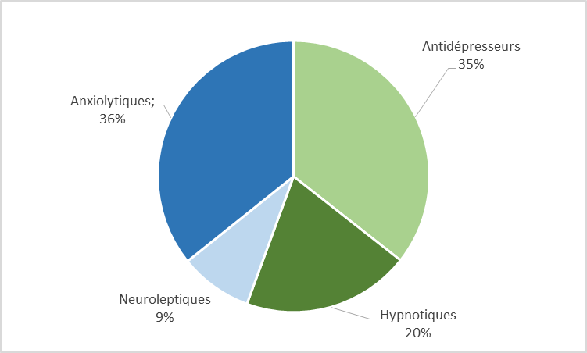
Graphique 5: Répartition du nombre de boites délivrées en 2017 au régime agricole

